はじめにお読みください
「STI for SDGs」アワードの応募にあたって ～ はじめにお読みください ～
国立研究開発法人科学技術振興機構 社会技術研究開発センター（「STI for SDGs」アワード事務局）
「STI for SDGs」アワードへの応募をご検討いただき、ありがとうございます。
ご応募にあたっては、Webサイトに掲載の応募要領と本用紙内の”応募資料作成時の注意事項”について
も必ずご確認ください。
■応募の流れ
① 各シートの”記入上の注意事項” を参照のうえ”応募申請用紙①～④”のシートに必要事項を記入
する。必要に応じて参考資料も作成する（応募申請用紙④の記入と参考資料の提出は任意です）。
↓
② 応募サイト（https://form2.jst.go.jp/s/sdgs-award2024)にアクセスして、基本情報の入力と、
応募申請用紙，参考資料のファイルをアップロードする。
↓
③ 入力した連絡先のメールアドレス宛に完了通知メールが届けば応募完了。
※迷惑メールフィルターなどをお使いの場合、事前に jst.go.jp のドメインからのメールが
受信できるようにしておいてください。
■ 応募資料作成時の注意事項
１) 作成全般における注意事項
・応募申請用紙の各シートとも、行や列の削除や挿入、並べ替えなどは行わないこと。
・高校生以下が主体の活動に関する応募については、代表者は取り組み内容をご存知の成人の方
（生徒以外）とする（例：指導教諭、部活顧問、地域の支援者 等）。
・応募申請用紙，参考資料ともに図表を使用する場合は、モノクロでも判別可能な形とすること。
・提出ファイルは、いずれもサイズを3MB以内にすること（PDF化やZIP形式の圧縮を推奨）。
３MB以内にできない場合は、事務局に相談のこと。
・応募申請用紙のファイルはExcel形式のまま提出すること。
２) 参考資料に関する補足
・参考資料は、A4用紙10枚程度（PowerPoint の場合は10スライド程度）までとする。
参考資料が複数ファイルになる場合は、ZIP形式にて１つのファイルにまとめて提出する
（応募サイト上では申請用紙、参考資料とも、１つずつのファイルをアップロードする）。
・応募申請用紙の記入を省略し参考資料内の記述のみで代替することは認めない。
・参考資料の1ページ目には団体名称，取組名称，責任者氏名の情報を記載する等、対象となる
応募案件がわかるようにする（形式は自由）。
・冊子やパンフレットなどの一部を参考資料とする場合、該当箇所のみ抽出しての使用も可。
・取り組み内容や活用している科学技術の理解に役立つ場合は動画の活用も可（ファイルの
提出ではなく動画サイト等の活用を推奨。応募申請用紙②の「参考情報：活動に関する補足情報」
欄にサイト情報などを記入のこと）。但し、内容が不適切な場合や、必要以上に長時間のものは
資料として採用しない場合がある。

応募申請用紙1（必須）
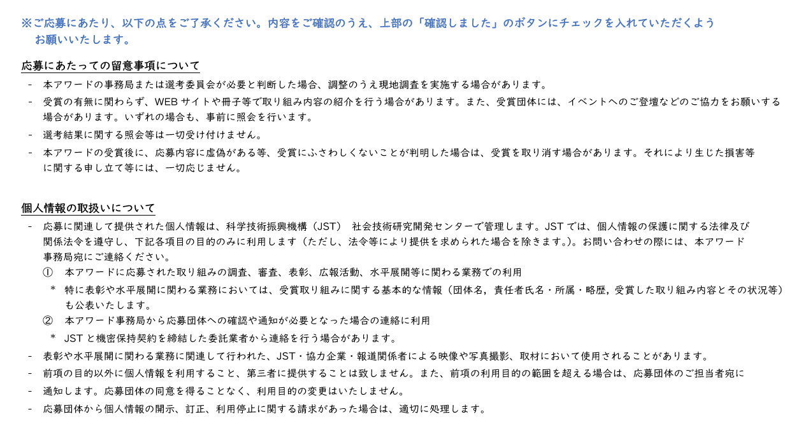
（事務局記入欄） | 2024年度「STI for SDGs」アワード 応募申請用紙①
 | （応募団体基本情報） |  | ※印は必須項目
記入項目 |  | 応募内容 | 記入上の注意事項
基本情報 | 応募団体名称 ※ （25文字以内） |  | 取り組みに直結する呼称・通称などでもご応募いただけます。連名でのご応募の場合は代表団体名のみご記入ください。
 | 取り組み名称 ※ （35文字以内）
代表者情報 | 所属団体名［代表者］ ※ |  | 本欄には応募に関する代表団体の情報を記入ください。
＜注意事項＞
・代表者の方への事
務連絡の送付に支
障がある場合は、
必ず「事務連絡の
可否」欄を"不可”
にしてください。
・高校生以下の方が
主体の活動の場合、
代表者は活動内容
をご存知である
生徒以外の成人の
方としてください。
 | 所属部署・学部等［代表者］
 | 氏名［代表者］ ※ |  | 応募取り組みに関する代表者（責任者）／姓の後に空白必要
 | 氏名（カナ）［代表者］ ※ |  | 全角カナ／姓の後に空白必要
 | 役職［代表者］
 | 郵便番号［代表者］ ※ |  | 半角数字／ハイフン不要
 | 住所：都道府県［代表者］ ※
 | 住所：市区町村以下［代表者］
 | 電話番号［代表者］ ※ |  | 半角数字／ハイフン不要
 | メールアドレス［代表者］ ※
 | 事務連絡の可否 ※ |  | ”可”または空欄の場合、代表者の方にも事務連絡を行います。
担当者①情報 | 所属団体名［担当者①］ （※） |  | 審査に関する事務連絡を差し上げる場合がありますので、必ず連絡が取れる方の情報をご記入ください。
・省略可 | 所属部署・学部等［担当者①］
・入力の場合は | 氏名［担当者①］ （※） |  | 姓の後に空白必要
（※）は必須 | 氏名（カナ）［担当者①］ （※） |  | 全角カナ／姓の後に空白必要
＜注意事項＞
・代表者の方への事
務連絡が不可の場
合は必ず記入して
ください。
 | 役職［担当者①］
 | 郵便番号［担当者①］ （※） |  | 半角数字／ハイフン不要
 | 住所：都道府県［担当者①］ （※）
 | 住所：市区町村以下［担当者①］ （※）
 | 電話番号［担当者①］ （※） |  | 半角数字／ハイフン不要
 | メールアドレス［担当者①］ （※）
担当者②情報 | 所属団体名［担当者②］ （※） |  | 審査に関する事務連絡を差し上げる場合がありますので、必ず連絡が取れる方の情報をご記入ください。
・省略可 | 所属部署・学部等［担当者②］
・入力の場合は | 氏名［担当者②］ （※） |  | 姓の後に空白必要
（※）は必須 | 氏名（カナ）［担当者②］ （※） |  | 全角カナ／姓の後に空白必要
 | 役職［担当者②］
 | 郵便番号［担当者②］ （※） |  | 半角数字／ハイフン不要
 | 住所：都道府県［担当者②］ （※）
 | 住所：市区町村以下［担当者②］ （※）
 | 電話番号［担当者②］ （※） |  | 半角数字／ハイフン不要
 | メールアドレス［担当者②］ （※）
連絡事項 |  |  | 基本情報や事務局からの連絡等に補足事項がある場合は、本欄にご記入ください。

 | 下記の留意事項及び個人情報の取り扱いについて確認しました。

